Цінова пропозиція
Додаток №1 до Запиту №2885NM
 | Форма цінової пропозиції

(Назва Учасника), надає свою пропозицію щодо участі у закупівлі розкладних дерев’яних меблів для облаштування мобільних теплопунктів.
Відомості про підприємство |  |  | Повне найменування учасника – суб’єкта господарювання
 |  |  | Ідентифікаційний код за ЄДРПОУ або реєстраційний номер облікової картки платника податків
 |  |  | Реквізити (адреса - юридична та фактична, телефон, факс, телефон для контактів, e-mail, розрахунковий рахунок)
Відомості про особу (осіб), які уповноважені представляти інтереси Учасника |  |  | (Прізвище, ім’я, по батькові, посада, контактний телефон).
Допускаються будь-які аналоги з технічними та функціональними характеристиками не гірше наведених. Учаснику необхідно вказати модель (торгову марку), виробника та детально зазначати технічні характеристики продукції у відповідності до параметрів та вимог технічного опису даної таблиці (у разі пропозиції аналогу) та обов’язково надати фото. Вартість доставки має бути врахована у вартість товару.
№ п/п | Запит** |  |  | Пропозиція Учасника |  | Кількість, шт | Ціна, за одиницю, (з урахуванням всіх податків і зборів) * | Вартість, грн., (з урахуванням всіх податків і зборів) *
 |  |  |  | (вказати торгову марку, виробника, зазначити параметри та характеристики товару, що пропонується Учасником по кожному пункту) | НАДАТИ ФОТО

 | Назва предмету закупівлі | Технічні характеристики
ЛОТ 1 | 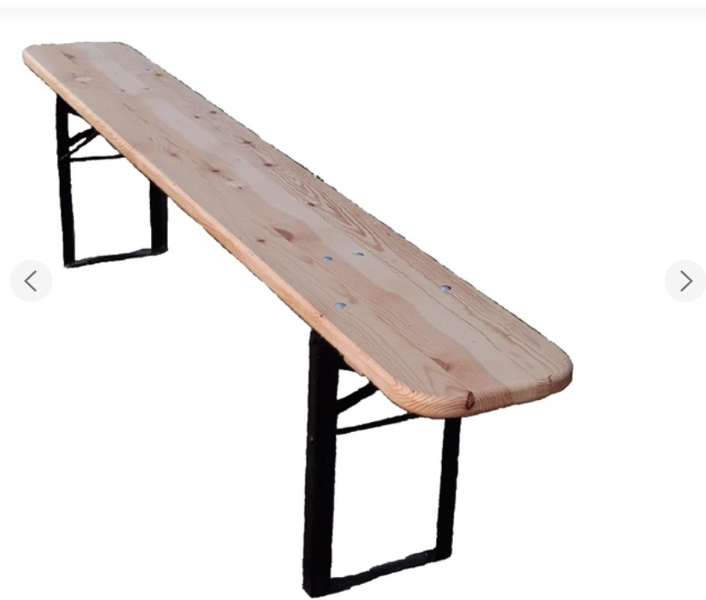 Лавка розкладна дерев’яна | Матеріал сидіння: | натуральна деревина (сосна), без тріщин та дефектів. |  |  | 54 |  | 0.00
 |  | Товщина деревини: | 30-33 мм
 |  | Колір: | натуральний деревни
 |  | Габаритні розміри(ДхШхВ) см: | 200х25х48 (± 2 см)
 |  | Конструкція: | Складна (ніжки складаються до нижньої частини лавки); Стійка та безпечна при експлуатації.
 |  | Ніжки: | Матеріал - метал;
 |  |  | Товщина металевого профілю - не менше 4,5 мм;
 |  |  | Покриття - антикорозійне порошкове фарбування.
 |  | Обробка деревини: | Поверхня ретельно відшліфована, пофарбована лаком;
 |  | Кути та краї: | округлені, без гострих елементів.
 |  | Тип кріплення: | меблеві болти М8 або еквівалент.
 |  | Максимальне допустиме навантаження: | не менше 800 кг.
 | 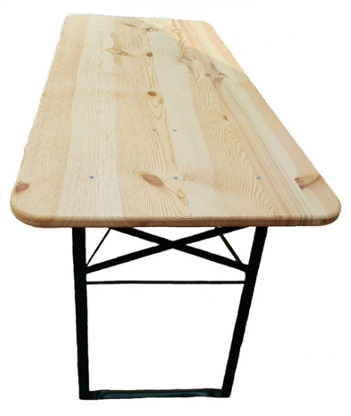 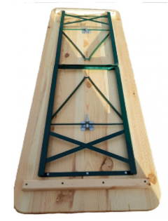 Стіл розкладний дерев’яний | Матеріал стільниці: | натуральна деревина (сосна), без тріщин та дефектів. |  |  | 27 |  | 0.00
 |  | Товщина деревини: | 30-33 мм
 |  | Колір: | натуральний деревни
 |  | Габаритні розміри(ДхШхВ) см: | 200х50х78 (± 2 см)
 |  | Конструкція: | Складна (ніжки складаються до нижньої частини стільниці); Стійка та безпечна при експлуатації.
 |  | Ніжки: | Матеріал - метал;
 |  |  | Покриття - антикорозійне порошкове фарбування.
 |  | Обробка деревини: | Поверхня ретельно відшліфована, пофарбована лаком;Лакофарбове покриття вологостійке та UV-стійке.
 |  | Кути та краї: | округлені, без гострих елементів.
 |  | Тип кріплення: | меблеві болти М8 або еквівалент.
Вартість пропозиції по ЛОТ 1, грн* |  |  |  |  |  |  | 0.00
ЛОТ2 | 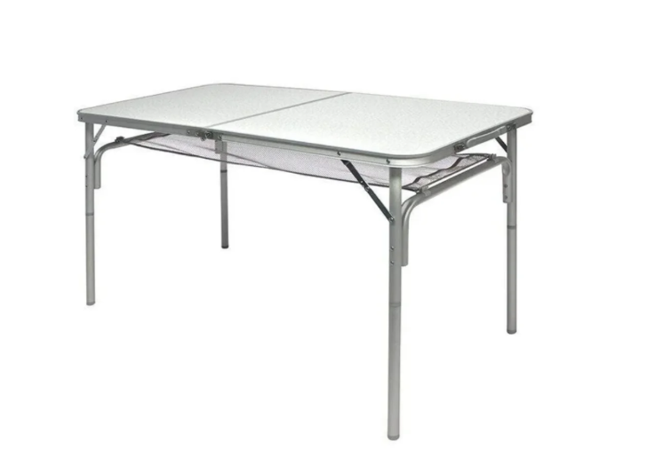 Стіл складаний туристичний | Тип столу | Norfin Gaula-L NF (NF-20307) або еквівалент |  |  | 9 |  | 0.00
 |  | Габаритні розміри (у розкладеному стані)(ДхШхВ) см: : | 120х60х30/71(висота регульована)
 |  | Розміри у складеному вигляді: | 60 х 60 х 6,5 см (± 1 см).
 |  | Вага виробу: | не більше 4,5 кг.
 |  | Максимальне навантаження: | не менше 30 кг.
 |  | Каркас: | алюміній, діаметр профілю не менше 25 мм.
 |  | Матеріал стільниці: | МДФ або еквівалент, вологостійкий.
 |  | Конструкція: | Складна; призначена для транспортування у складеному вигляді.
Вартість пропозиції по ЛОТ 2, грн* |  |  |  |  |  |  | 0.00
* Товариство Червоного Хреста України є громадською неприбутковою організацією і просить надати максимальні знижки на товари, вказані у ціновому запиті.
**Закупівля здійснюється окремими лотами.
Умови оплати: ________________________________ (обов’язково заповнити!)
Термін поставки: _____________________________ календарних днів з моменту укладення договору.
Примітка: вартість одиниці продукції та загальну вартість пропозиції потрібно заповнювати у гривнях, зазначаючи цифрове значення, яке має не більше двох знаків після коми.
Ми погоджуємось, що у разі постачання неякісного Товару, зобов’язуємось забезпечити заміну неякісного Товару якісним за власний рахунок не пізніше 5 (п’яти) робочих днів після отримання Товару від Замовника.
Ми погоджуємось, що всі витрати, пов’язані з доставкою товару, завантажувально-розвантажувальними роботами, здійснюються за рахунок Постачальника за наданою адресою в Запиті.
Ми погоджуємося та ознайомлені з умовами типового Договору ТЧХУ (Додаток №2 до Запиту).
Ми погоджуємося з умовами, що Замовник має право розділити дану закупівлю між декількома постачальниками за умови наявності більш вигідних умов на різні позиції.
Ми погоджуємося з умовами, що Ви можете відхилити нашу чи всі надані пропозиції, та розуміємо, що Ви не обмежені у прийнятті будь-якої іншої пропозиції з більш вигідними для Вас умовами.
Ми погоджуємось зафіксувати цінову пропозицію протягом 90 днів календарних днів з моменту подачі
Подаючи свою пропозицію ми підтверджуємо повну комплектацію та відповідність умовам зазначеним в Запиті.
Учасники повинні надсилати цінові пропозиції з підписом і печаткою

 | Дата:

 | Керівник організації/ФОП:____________________________ ( ____________________)
 | МП підпис ПІБ

